0228
Index
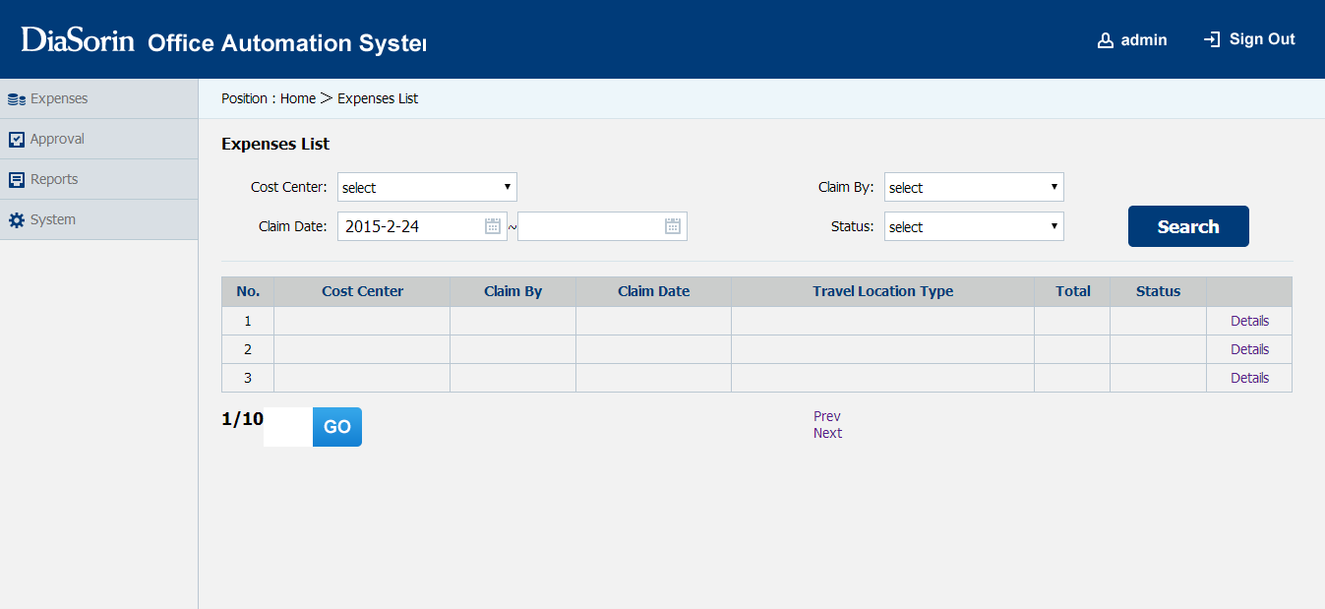
1、System
2、DiaSorin和Office Automation System最好字体设为同样大小，可以考虑用不同颜色展示
3、右下角iframe里显示你做的index1吧
4、下面的跳转页面等空间的位置怎么移动了？？
5、Claim Date的日期空间长度可以缩小一点，不用这么长。
6、Details用按钮来实现

1、Search按钮另起一行，然后最左边加一个按钮【New Claim】
2、点击【New Claim】后，跳转至【Expense Claim】画面

Expenses下增加子菜单Expenses List，点击显示【Expenses List】画面
Approval下增加子菜单Approval List，点击后显示审批中心的画面
System下增加两个子菜单Expenses Settings和System Settings，点击Claim Setting后，显示【Expenses Settings】画面

Expense Claim
1、【Add Details】按钮另起一行，放在最左边
2、Modify用按钮来实现
3、点击【Add Details】后，跳转至【Expense Details】画面

Expense Details

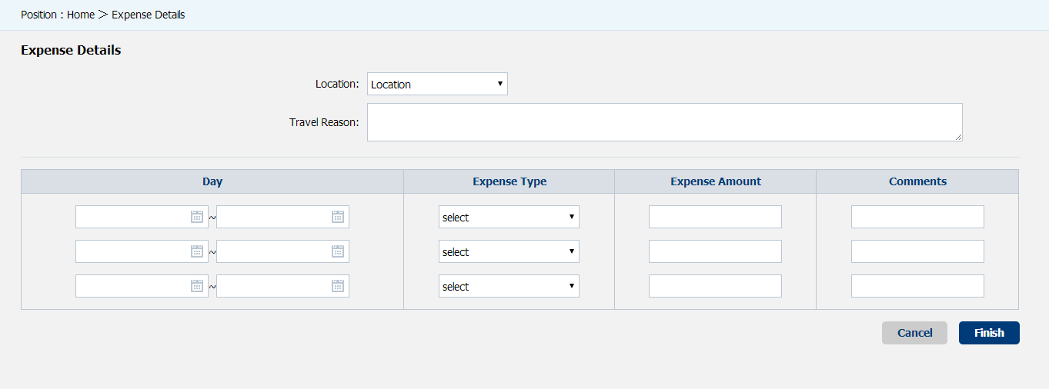

1、按照我的草图，应该居左吧？
2、Total呢？
3、最下面两个按钮的风格应该和【Expense Claim】画面一致吧？

